Sheet1
(二) 《硬件采购清单》Liste der Hardware
Kategorie 分类 | Hardware 硬件 | Bild 图片 | Referenzpreis 参考价格 | Bemerkung 备注
Laptop 笔记本电脑 | HP EliteBook 840 G9 i5-1235U 16GB 512GB M.2 14" Enthus Artikelnr.: 8V6A5AT#ABD - Intel Core i5-1235U 10-Core (8E/2P) 3.3GHz / 4.4GHz - 16GB (2x 8GB) DDR4-3200MHz RAM - Speicherbänke belegt/gesamt: 2 / 2 - 512GB PCIe NVMe M.2 SSD - 14" WUXGA (1920x1200) Anti-Glare UWVA - Intel Iris Xe Graphics - Wi-Fi 6E, Bluetooth 5.3, LTE 4G - Windows 11 Professional 64-Bit Herstellergarantie (3y Vor-Ort) |  | 799 Euro
Workstation 工作站 1 | HP ZBook Firefly 14 G11 Ultra 7 155H 32GB 1TB 14" TOUCH A500 Enthus Artikel-Nr.: 86B05EA#ABD Mobile Workstation - Prozessor: Intel Core Ultra 7 / 155H - RAM: 32 GB 5600 MHz DDR5 SDRAM SO DIMM 262-PIN - Speicherbänke gesamt/frei: 2 / 0 (RAM max: 64 GB) - Festplatte: 1 TB M.2 SSD - Display: 14 Zoll 1920 x 1200 LED, IPS Touchscreen - Grafikkarte: NVIDIA RTX A500 4GB (Intel Arc Graphics) - Netzwerk: 802.11a/b/g/n/ac/ax (Wi-Fi 6E), Bluetooth Dual-Mode - Betriebssystem: Windows 11 Pro - Herstellergarantie: 3 Jahre Pick up & Return |  | 1474Euro | Logistik-Planning FInance
Workstation 工作站 2 | HP ZBook Power G11 Ultra 9 185H 32GB 1TB M.2 RTX 2000 Ada Enthus Artikelnr.: 86B31EA#ABD Mobile Workstation - Prozessor: Intel Core Ultra 9 / 185H - RAM: 32 GB 5600 MHz DDR5 SDRAM SO DIMM 262-PIN - Speicherbänke gesamt/frei: 2 / 0 (RAM max: 64 GB) - Festplatte: 1 TB M.2 SSD - Display: 16 Zoll 1920 x 1200 LED - Grafikkarte: NVIDIA RTX 2000 Ada / Intel Arc Graphics 8 GB - Netzwerk: Wi-Fi 6E, Bluetooth 5.3 - Betriebssystem: Windows 11 Pro HighEnd - Herstellergarantie: 3y (P&R) |  | 2409Euro | Design Center Technology
Dockingstation 拓展坞 1 | HP Thunderbolt Dock G4 (120W) Enthus Artikel-Nr.: 4J0A2AA#ABB Anschlüsse: - 4x USB 3.2 - 1x USB-C - 1x Thunderbolt (Display/Video/USB) - 1x USB-C (Display/VIdeo/DP) - 1x RJ-45 (2.5 Gigabit Ethernet) - 2x DisplayPort - 1x HDMI - 1x Kensington Lock Slot Herstellergarantie 1 Jahr bring-in |  | 145 Euro | 适用Laptop 笔记本电脑
Dockingstation 拓展坞 2 | HP Thunderbolt Dock G4 (280W) Enthus Artikelnr.: 4J0G4AA#ABB Anschlüsse: - inkl. Combo Kabel - 4x USB 3.2 - 1x USB-C (Data/Charging) - 1x USB-C (DP/Charging) - 1x Thunderbolt - 1x RJ-45 (1Gb/2.5Gb Ethernet) - 2x DisplayPort 1.4 - 1x HDMI 2.0 - 1x Kensington Lock Slot Herstellergarantie |  | 180 Euro | 适用Workstation 工作站 1和2
Monitor 显示器 | iiyama Prolite XUB2493HS-B6 60,5cm 23,8" IPS LED-Monitor Full-HD 100Hz HDMI DP Slim-Line Höhenverstellung Pivot schwarz Amazon ASIN: B0CRF2627L DISPLAY EIGENSCHAFTEN Design: dreiseitig rahmenloses Design Bilddiagonale23.8", 60.5cm Panel-Technologie: IPS Panel Technologie LED, matte Oberfläche Physikalische Auflösung: 1920 x 1080 @100Hz (2.1 Megapixel Full HD) Bildformat: 16:9 Helligkeit: 250 cd/m² Kontrastverhältnis: 1300:1 Erweitertes Kontrast Verhältnis: 80M:1 Reaktionszeit (MPRT): 0.5ms Blickwinkel: horizontal/vertikal: 178°/178°, rechts/links: 89°/89°, nach oben/unten: 89°/89° Farbunterstützung: 16.7mln (sRGB: 96%; NTSC: 72%) Horizontalfrequenz: 30 - 115kHz Arbeitsfläche H x B: 527 x 296.5mm, 20.7 x 11.7" Pixelabstand: 0.275mm |  | 99.15 Euro
Handy 手机 | Apple iPhone SE 3.Generation 64GB | 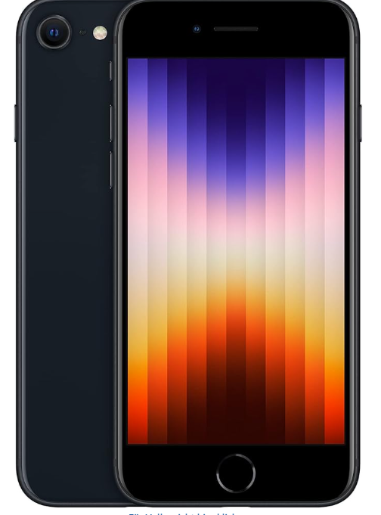 | 300 Euro
PC Headset 耳机 | Logitech H390 Kopfhörer mit Mikrofon, Stereo-Headset, Mikrofon mit Rauschunterdrückung, Integrierte Bedienelemente, USB-Anschluss, 223cm langes Kabel, Gepolsterter Bügel und Ohrpolster - Schwarz Amazon ASIN: B005BFCNYU Marke: Logitech Farbe: Schwarz Platzierung des Ohrs: An Ohr Formfaktor: Ohraufliegend Rauschkontrolle: Aktive Geräuschunterdrückung Kopfhörerbuchse: USB Modellname: USB Headset H390 Konnektivitätstechnologie:Mit Kabel |  | 18.44 Euro
Apple EarPods 耳机 | Apple EarPods (USB-C) ​​​​​​​ Amazon ASIN: B0DCNWN8NZ Marke: Apple Farbe: Weiß Formfaktor: Im Ohr Modellname: EarPods Konnektivitätstechnologie: Mit Kabel Enthaltene Komponenten: EarPods mit USB-C Anschluss |  | 12.25 Euro
Kabellose Maus 无线鼠标 | Logitech M185 Kabellose Maus, 2,4 GHz mit USB-Nano-Empfänger, 12 Monate Batterielaufzeit, 1000 DPI Optical Tracking Amazon ASIN: B00552K0GM Marke: Logitech Farbe: Grau Konnektivitätstechnologie: USB, WLAN Besonderes Merkmal: Kabellos Bewegungserkennung: nein |  | 7.43 Euro
Maus 鼠标 | Logitech B100 Maus mit Kabel, USB-Anschluss, 800 DPI Optischer Sensor, 3 Tasten, Für Links- und Rechtshänder, PC/Mac - Schwarz Amazon ASIN: B00AZKNPZC Marke: Logitech Farbe: Schwarz Konnektivitätstechnologie: USB Besonderes Merkmal: Scroll-Rad^PC-Maus^PC/Mac^2-Wege Bewegungserkennung: Optisch |  | 3.48 Euro
Tastatur 键盘 | Hama Tastatur mit Kabel (PC Tastatur, kabelgebundene Tastatur, Wired Keyboard für PC, Notebook, Laptop, USB Tastatur mit USB A Anschluss, QWERTZ Tastatur, KC-200) Tastatur schwarz Amazon ASIN: B07ZBMN2H6 Marke: Hama Kompatible Geräte: PC Konnektivitätstechnologie: USB Beschreibung der Tastatur: Flexibel, QWERTZ Empfohlene Anwendungen für Produkt: Büro Besonderes Merkmal: Ergonomisch Farbe: schwarz Anzahl der Schlüssel: 105 Farbunterstützung der Tastatur-Hintergrundbeleuchtung: Einfarbig Stil: Single |  | 9.24 Euro
Latoptasche 电脑包 1 | KIZUNA Laptoptasche 15.6 Zoll Notebook Tasche 16" Laptop Für MacBook Pro 16 M3&M2 Max/Lenovo IdeaPad Flex 5&5i/IdeaPad 5 Pro/IdeaPad 3i&Slim 5/Legion Pro 5/Yoga 7/HP/Huawei/Dell Hülle Sleeve Bag,Grau Amazon ASIN: B09ZKWM197 |  | 21.84 Euro
Latoptasche 电脑包 2 | KIZUNA 14 Zoll Laptoptasche Laptop Tasche Notebook für MacBook Air 15 M2 2023/14" Lenovo IdeaPad Flex 5/IdeaPad 3i Gen 6/IdeaPad 3 & Slim 3i/Flex 6 & 14/HP EliteBook 840 G5/Dell Hülle Sleeve Bag, Grau Amazon ASIN: B09ZKTW3TJ |  | 20.15 Euro

